Évaluation risques projet
Modèle d’outil d’évaluation des risques du projet
ID DE PROJET | NOM DU PROJET |  |  |  |  |  | RESPONSABLE DU PROJET

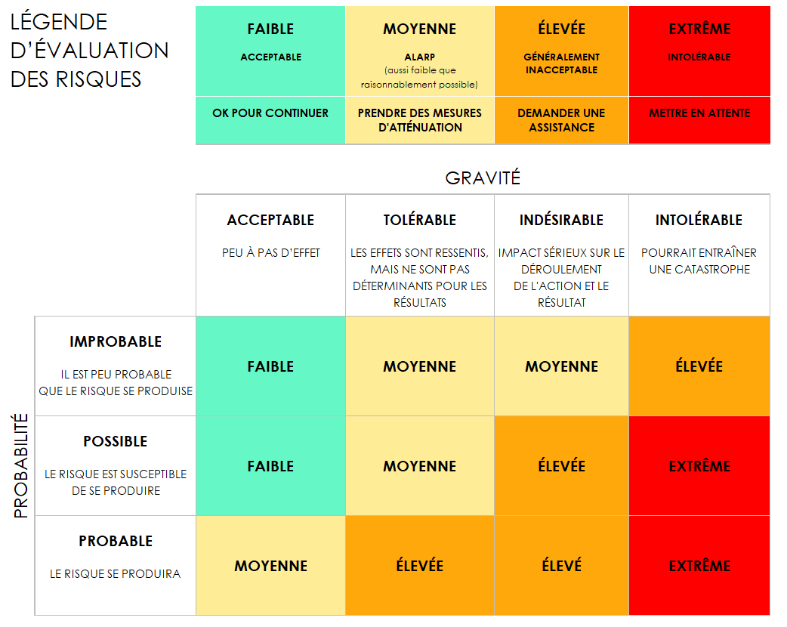
 |  |  | AVANT ATTÉNUATION |  |  |  | APRÈS ATTÉNUATION
RÉF./ID | ACTIVITÉ | RISQUE | GRAVITÉ DU RISQUE | PROBABILITÉ DU RISQUE | NIVEAU DE RISQUE | ATTÉNUATIONS/AVERTISSEMENTS/RECOURS | GRAVITÉ DU RISQUE | PROBABILITÉ DU RISQUE | NIVEAU DE RISQUE | ACCEPTABLE POUR CONTINUER ? | GRAVITÉ DU RISQUE | PROBABILITÉ DU RISQUE | NIVEAU DE RISQUE | ACCEPTABLE POUR CONTINUER ?
 |  |  | ACCEPTABLE | PROBABLE | FAIBLE |  | ACCEPTABLE | IMPROBABLE | FAIBLE | OUI | ACCEPTABLE | IMPROBABLE | FAIBLE | OUI
 |  |  | TOLÉRABLE | POSSIBLE | MOYEN |  | ACCEPTABLE | IMPROBABLE | FAIBLE | OUI | TOLÉRABLE | POSSIBLE | MOYEN | NON
 |  |  | INDÉSIRABLE | PROBABLE | ÉLEVÉ |  | TOLÉRABLE | POSSIBLE | MOYEN | OUI | INDÉSIRABLE | PROBABLE | ÉLEVÉ
 |  |  | INTOLÉRABLE | PROBABLE | EXTRÊME |  | INDÉSIRABLE | PROBABLE | ÉLEVÉ | NON | INTOLÉRABLE |  | EXTRÊME

CLIQUER ICI POUR CRÉER DANS SMARTSHEET

